Resumen
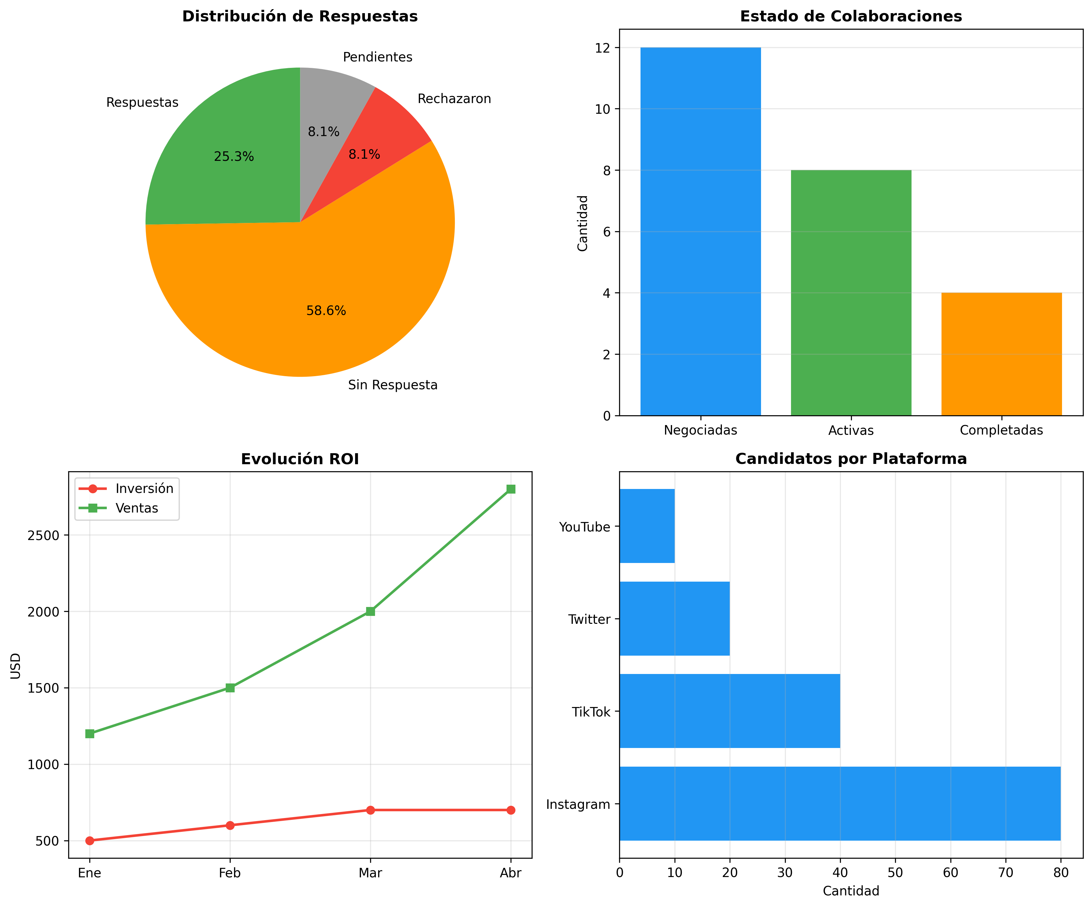
/Users/Adan/Documents/Documentos Blatam/01 Marketing/Dashboard Metricas
Generado: 22/11/2025 15:59

MÉTRICAS PRINCIPALES |  | POR PLATAFORMA
Candidatos Identificados | 150 | Plataforma | Candidatos | Contactados | Respuestas
Verificados | 120 | Instagram | 80 | 35 | 10
Contactados | 60 | TikTok | 40 | 15 | 3
Respuestas | 15 | Twitter | 20 | 8 | 2
Tasa de Respuesta | 25% | YouTube | 10 | 2 | 0
Colaboraciones Activas | 8
ROI | 200%

Candidatos por Plataforma

